93 薬剤師数（人口千人当たり）
 | 93 薬剤師数（人口千人当たり）

 | 時点 2024(R6)年12月31日（２年毎） |  |  |  |  |  |  | 平 均 値 |  |  |  | 2.05
 | 単位 人，人 |  |  |  |  |  |  | 標準偏差 |  |  |  | 0.79
 | 市町村名 | 指標 | 順位 |  | 薬剤師数 |  | 市町村名 | 指標 | 順位 |  | 薬剤師数

 | 千葉県 | 2.43 |  | － |  | 15,218 | 八街市 | 1.18 |  | 49 |  | 77
 | 千葉市 | 2.99 |  | 5 |  | 2,942 | 印西市 | 2.32 |  | 20 |  | 253
 | 銚子市 | 2.60 |  | 12 |  | 138 | 白井市 | 2.13 |  | 24 |  | 131
 | 市川市 | 1.98 |  | 28 |  | 990 | 富里市 | 1.67 |  | 39 |  | 83
 | 船橋市 | 2.51 |  | 13 |  | 1,624 | 南房総市 | 1.28 |  | 45 |  | 42
 | 館山市 | 2.85 |  | 7 |  | 122 | 匝瑳市 | 1.78 |  | 35 |  | 58
 | 木更津市 | 2.41 |  | 16 |  | 330 | 香取市 | 1.81 |  | 34 |  | 122
 | 松戸市 | 2.40 |  | 18 |  | 1,198 | 山武市 | 1.88 |  | 30 |  | 86
 | 野田市 | 2.19 |  | 22 |  | 333 | いすみ市 | 1.67 |  | 39 |  | 55
 | 茂原市 | 3.06 |  | 4 |  | 258 | 大網白里市 | 1.67 |  | 39 |  | 78
 | 成田市 | 2.95 |  | 6 |  | 395 | 酒々井町 | 1.84 |  | 31 |  | 37
 | 佐倉市 | 3.12 |  | 2 |  | 512 | 栄町 | 1.19 |  | 48 |  | 23
 | 東金市 | 2.47 |  | 15 |  | 140 | 神崎町 | 0.36 |  | 54 |  | 2
 | 旭市 | 2.71 |  | 11 |  | 165 | 多古町 | 2.35 |  | 19 |  | 30
 | 習志野市 | 2.74 |  | 10 |  | 482 | 東庄町 | 0.90 |  | 52 |  | 11
 | 柏市 | 2.80 |  | 8 |  | 1,221 | 九十九里町 | 1.73 |  | 38 |  | 23
 | 勝浦市 | 2.04 |  | 25 |  | 31 | 芝山町 | 2.75 |  | 9 |  | 18
 | 市原市 | 2.14 |  | 23 |  | 561 | 横芝光町 | 1.83 |  | 32 |  | 38
 | 流山市 | 2.03 |  | 26 |  | 433 | 一宮町 | 0.93 |  | 51 |  | 11
 | 八千代市 | 2.29 |  | 21 |  | 468 | 睦沢町 | 0.94 |  | 50 |  | 6
 | 我孫子市 | 1.91 |  | 29 |  | 249 | 長生村 | 1.31 |  | 44 |  | 17
 | 鴨川市 | 5.23 |  | 1 |  | 157 | 白子町 | 1.25 |  | 46 |  | 12
 | 鎌ケ谷市 | 2.50 |  | 14 |  | 275 | 長柄町 | 3.07 |  | 3 |  | 19
 | 君津市 | 1.82 |  | 33 |  | 143 | 長南町 | 1.23 |  | 47 |  | 8
 | 富津市 | 1.63 |  | 42 |  | 64 | 大多喜町 | 1.49 |  | 43 |  | 12
 | 浦安市 | 2.41 |  | 16 |  | 414 | 御宿町 | 0.62 |  | 53 |  | 4
 | 四街道市 | 2.01 |  | 27 |  | 191 | 鋸南町 | 1.77 |  | 36 |  | 11
 | 袖ケ浦市 | 1.77 |  | 36 |  | 115

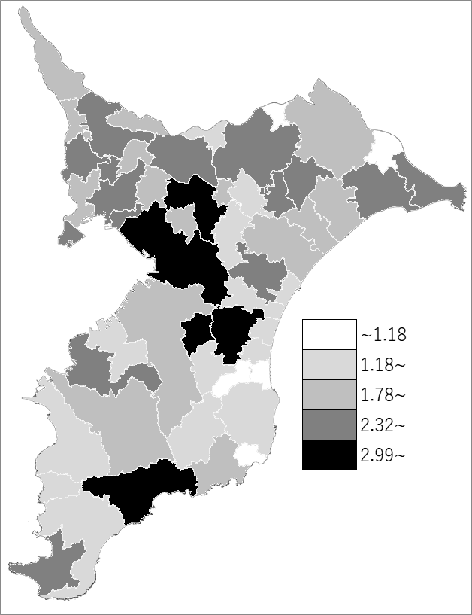
 | 千葉県の推移
 | 薬剤師数（右軸） | 指標
平成28年 | 13556 | 2.17
平成30年 | 14282 | 2.28
令和2年 | 14823 | 2.36
令和4年 | 14746 | 2.35
令和6年 | 15218 | 2.43

《備 考》 ・資料出所 厚生労働省「医師・歯科医師・薬剤師統計」 ・算出方法 薬剤師数÷常住人口（R7.1.1） 注）医業に従事しない者も含みます。

